มี.ค.69
แบบข้อมูลโครงการจัดซื้อจัดจ้างในรอบเดือน…มีนาคม 2569….. ปีงบประมาณ พ.ศ. 2569
สถานีตำรวจภูธรหนองบัวเหนือ

ลำดับที่ | งานที่ซื้อหรือจัดจ้าง | วงเงินที่ซื้อหรือจ้าง | ราคากลาง | วิธีซื้อหรือจ้าง | รายชื่อผู้เสนอราคา | ราคาที่เสนอ | ผู้ที่ได้รับการคัดเลือก | ราคาที่ตกลงซื้อหรือจ้าง | เหตุผลที่คัดเลือกโดยสรุป | เลขที่และวันที่ของสัญญาหรือข้อตกลงในการซื้อหรือจ้าง (โดยต้องมีข้อมูลทั้งเลขที่และวันที่ของสัญญาหรือข้อตกลงในการซื้อหรือจ้าง)
1 | จ้างเหมาทำความสะอาด อาคารที่ทำการ ประจำเดือน มีนาคม 2569 | 4,000 | 4,000 | เฉพาะเจาะจง | นางติ๋ม แดงสากล | 4,000 | นางติ๋ม แดงสากล | 4,000 | เหมาะสมและคุ้มค่า ตามระเบียบ | สัญญา เลขที่ 16/2568 เริ่มใช้ 1 ต.ค.68 ถึง 30 ก.ย.69
2 | จัดซื้อน้ำมันเชื้อเพลิง ระหว่างวันที่ 1 - 31 มีนาคม 2569 | 61,500 | 61,500 | เฉพาะเจาะจง | นางสาวธนาภา กาญจนะการุณ | 61,500 | นางสาวธนาภา กาญจนะการุณ | 61,500 | เหมาะสมและคุ้มค่า ตามระเบียบ | สัญญา เลขที่ 1/2569 เริ่มใช้ 1 ม.ค. ถึง 31 มี.ค.69
3 | จัดซื้อวัสดุอุปกรณ์ ประจำเดือน มีนาคม 2569 | 3,745 | 3,745 | เฉพาะเจาะจง | บริษัท พีค ซัคเซส จำกัด | 3,745 | บริษัท พีค ซัคเซส จำกัด | 3,745 | เหมาะสมและคุ้มค่า ตามระเบียบ | ใบสั่งซื้อเลขที่ 2/2569 ลงวันที่ 13 มี.ค.69
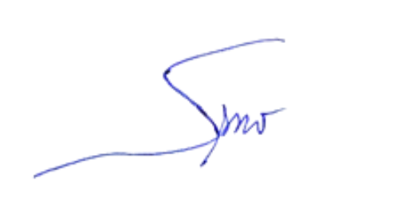
 |  |  |  |  |  |  |  |  | ตรวจแล้วถูกต้อง
 |  |  |  |  |  |  |  | พ.ต.ท.
 |  |  |  |  |  |  |  |  | ( สุรพงษ์ รัตนาวงศ์ )
 |  |  |  |  |  |  |  |  | สว.สภ.หนองบัวเหนือ

